部署到Tomcat
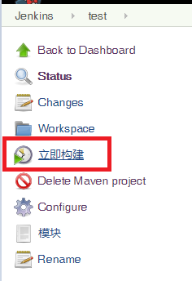
配置JDK、Maven

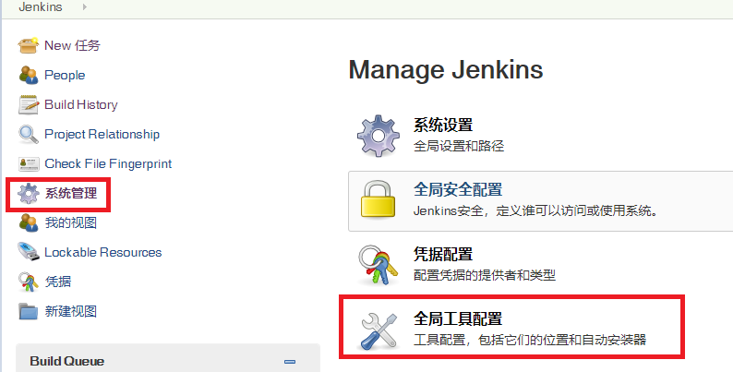

配置插件

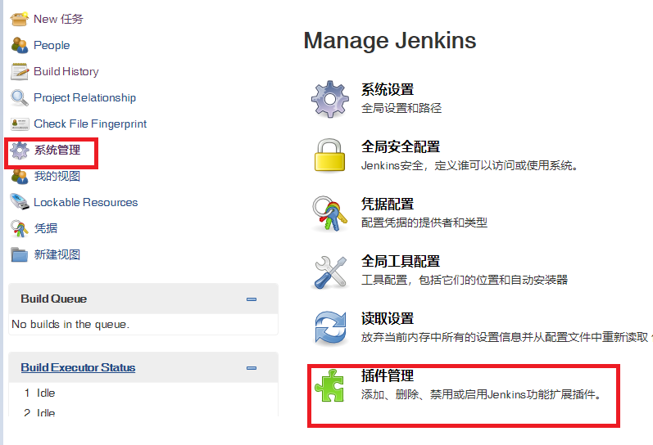

Deploy to container Plugin
Maven Integration plugin
Pipeline Maven Integration Plugin

创建任务

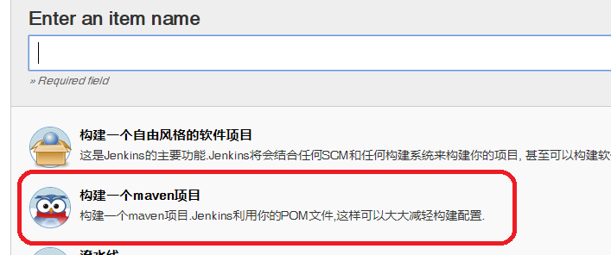

注明源码出处、账号密码、分支

maven build的golas:
clean install -Dmaven.test.skip=true

 |  |  | VAR/EAR files: Jenkins的war包位置
 |  |  | target/***.war

 |  |  | Context Path: 打包在Tomcat下webapps下的位置

 |  |  | Credentials Tomcat的账号密码

 |  |  | Tomcat URL: Tomcat的地址，只需要注明URL即可

修改Tomcat文件

目标Tomcat的conf的tomcat-users.xml文件中，增加

<role rolename="manager-gui" />
<role rolename="manager-script" />
<user username="deployer" password="deployer" roles="manager-gui, manager-script" />

 | 这里的用户名密码跟上一步的Credentials一致

目标Tomcat的webapps\manager\META-INF文件夹下修改context.xml

注销掉 Valve className="org.apache.catalina.valves.RemoteAddrValve" allow="127\.\d+\.\d+\.\d+|::1|0:0:0:0:0:0:0:1" /> |  | 这一句表示只能从本机访问

重启Tomcat

构建项目

